Титульный лист
Общероссийская спортивная общественная организация "Национальная федерация бадминтона России"
КРСОО "Федерация бадминтона"
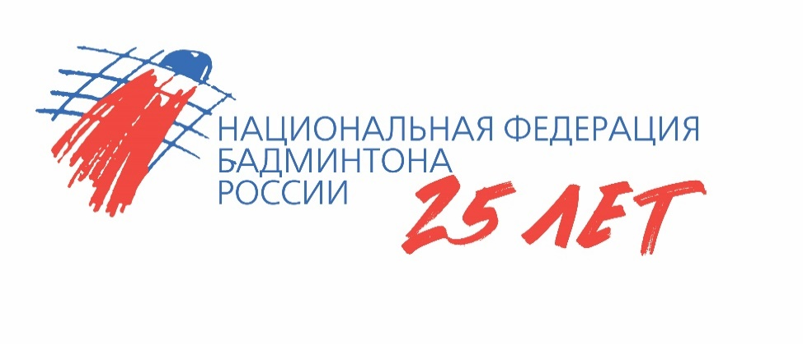
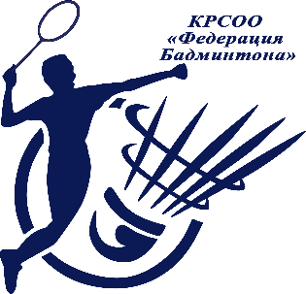

ОТЧЕТ
Главной судейской коллегии
о проведении
всероссийских юниорских и юношеских соревнований по бадминтону "Южный берег"
Минспорт РФ № ЕКП 2024230021057820
0240002611Я
0240012611Я
0240022611Я
0240032611Я

04 - 10 августа 2026 г.

ст. Голубицкая, Краснодарский край

